1_Вычисления
Формулы начинаются со знака =
 |  | сумма | разность
1 | 5 | 6 | -4

 |  | "=B3+C3 | "=B3-C3

Копирование формул
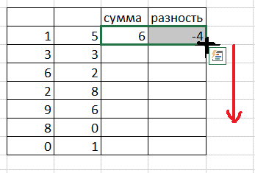
 |  | сумма | разность | число 1 | число 2 | сумма | разность
1 | 5 | 6 | -4 | 1 | 5 | 6 | -4
3 | 3 |  |  | 3 | 3 | 6 | 0
6 | 2 |  |  | 6 | 2 | 8 | 4
2 | 8 |  |  | 2 | 8 | 10 | -6
9 | 6 |  |  | 9 | 6 | 15 | 3
8 | 0 |  |  | 8 | 0 | 8 | 8
0 | 1 |  |  | 0 | 1 | 1 | -1
 |  |  |  | 7 | 88 | 95 | -81

Вычислить x+(y-7)*x^2+(y^2-x), если х и у являются случайными числами

x | y | результат
0.68329770996 | 0.45631411845 | -2.846996621
0.97266853815 | 0.93545559635
0.081733778045 | 0.95365904388 | 0.86907353253
0.23490173644 | 0.25752924017 | -0.30572030986
0.19174649816 | 0.50229801694 | 0.013404111241
0.56814022957 | 0.30075814376 | -2.0719480698
0.60610779258 | 0.27601427641 | -2.393984271
0.87177238753 | 0.38287595665 | -4.8823348852

Практ1_8
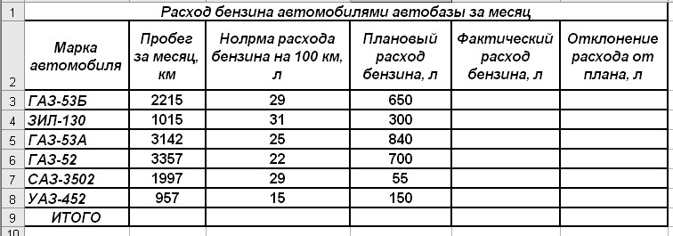
Создать таблицу по образцу и определить величину отклонения общего расхода бензина за месяц от планового.

Практика3_5
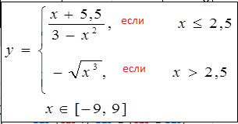
Заполнить Х и вычислить У в соответствии с условиями

x | y

